数据协议转化（上报）
分析列子(mqtt协议场景,其他场景暂时不管)
 |  | 具体设备 |  | 数据转换
 |  | wiff |  |  | s
 | 数据1 | {objectName：热点1，timestamp:5698123456,conNum:100,uslen:1,ulenUnite:小时} | 订阅主题3 |  | 数据模型 | 数据1 | {
{
设备：值。
时间: 值。
tags:[{key:字段，value:字段值} ]
}
 |  |  |  |  |  |  | obj：热点1,
 |  |  |  |  |  |  | times: 5698123456，
 |  | LED (A厂商） |  |  |  |  | tags:[{conNum:100,uslen:1,ulenUnite:小时} ]
 | 数据2 | {on：led1，timestamp:5698123456,lightUp:20,ulenUnite:小时，test:120} |  |  |  |  | }
 |  | LED (B厂商）
 | 数据3 | {onxxx：led1，timestamp:5698123456,lightUp:20,ulenUnite:小时} | 订阅主题1 |  |  | 数据2 | {
 | 数据4 | {onxxx：led1，timestamp:5698123456,xxx:20,ulenUnite:小时} | 订阅主题2 |  |  |  | obj：led1,
 |  |  |  |  |  |  | times: 5698123456，
 |  |  |  |  |  |  | tags:[{lightUp:20,ulenUnite:小时} ]
 |  |  |  |  |  |  | }

 |  |  |  |  |  | 推导出工作项
 |  |  |  |  |  |  | 1，系统启动加载所有任务（获取呐管的主题） |  |  |  | queryObject() | 可以模拟写死

 |  |  |  |  |  |  | 2，把所有主题（TASK）丢给 线程池
 |  |  |  |  |  |  |  | 2000 *3 | 6000
 |  |  |  |  |  |  |  | 2000*5 | 10000
 |  |  |  |  |  |  |  |  |  | nio mina
 |  |  |  |  |  |  |  |  |  | netty
 |  |  |  |  |  |  |  |  |  | 普通线程池
 |  |  |  |  |  |  | 3,task的实现的封装
 |  |  |  |  |  |  |  | 得到订阅的设备数据，设备编号
 |  |  |  |  |  |  |  | 根据设备编号，获取设备的设备信息，获取设备模型信息
 |  |  |  |  |  |  |  | 设备数据根据设备模型转化为系统统一的数据结构
 |  |  |  |  |  |  |  | 将转化结果输出到KAFKA

 |  |  |  |  |  |  |  |  |  |  |  | 可以模拟写死

数据协议转化（下发 方案1）
 |  |  |  |  |  |  | 物联网平台
 |  |  |  | 应用平台
规则引擎

操作控制数据/策略任务数据 下发流程：

实时操控数据入库
应用平台通过HTTP post到物联网平台
转化为可下发的，统一结构的指令数据
1，根据设备ID、主题ID获取连接配置信息（主题ID要从前端透传到这里）
2，建立TCP连接
3，下发指令到此主题（下发数据）
页面大略可以分解出两种用户交互场景： |  | 可以抽象为两类数据：
物联网平台提供服务API，接收数据
转化为指令
指令数据
策略任务数据入库
实时操控数据入库
MONGODB
设备1
 | 实时场景 |  | 实时操控数据
 | 策略任务场景 |  | 策略任务数据
 |  |  |  |  |  |  |  | 设备
策略任务数据入库
push
设备2
MONGODB
MONGODB
设备3
 |  |  |  |  |  | 统一规格的下发接口
get
指令模板
1，实时处理
2，策略匹配
上报数据：如，1分钟采集一次
设备4
1, 可以支持指令JSON
2，可以支持XML
3，可以支持其他待扩展的入参
 |  |  |  |  | 设备
 |  |  |  |  | 持续时间
 |  |  |  |  | 时间范围
 |  |  |  |  | 亮度
 |  |  |  |  | 人数

规则引擎

 |  |  |  | 1，操作数据和策略任务数据，两边都存有
 |  |  |  | 2,策略任务的调度，对策略任务数据的处理（注 这类数据结构需根据给定的场景 如路灯 ，来定义，无法抽象成统一的处理逻辑哦，也就是说，每增加一种处理策略需要定制开发

数据协议转化（下发 方案2）
操作控制数据/策略任务数据 下发流程：

实时操控数据入库
应用平台通过HTTP post到物联网平台
转化为可下发的，统一结构的指令数据
1，根据设备ID、主题ID获取连接配置信息（主题ID要从前端透传到这里）
2，建立TCP连接
3，下发指令到此主题（下发数据）
页面大略可以分解出两种用户交互场景： |  | 可以抽象为两类数据：
转化为指令
指令数据
物联网平台提供服务API，接收数据
转化为指令
指令数据
策略任务数据入库
策略任务：指令数据
数据入库
策略任务：指令数据
数据入库
MONGODB
设备1
 | 实时场景 |  | 实时操控数据
 | 策略任务场景 |  | 策略任务数据
 |  |  |  |  |  |  | 设备

push
设备2
MONGODB
设备3
 |  |  |  |  |  | 统一规格的下发接口
get
指令模板
1，实时处理
2，策略匹配
上报数据：如，1分钟采集一次
设备4
1, 可以支持指令JSON
2，可以支持XML
3，可以支持其他待扩展的入参
 |  |  |  |  | 设备
 |  |  |  |  | 持续时间
 |  |  |  |  | 时间范围
 |  |  |  |  | 亮度
 |  |  |  |  | 人数

 |  |  |  | 1，操作数据和策略任务数据，两边都存有
 |  |  |  | 2,策略任务的调度，对策略任务数据的处理（注 这类数据结构需根据给定的场景 如路灯 ，来定义，无法抽象成统一的处理逻辑哦，也就是说，每增加一种处理策略需要定制开发

设备接入-推导设备注册流程
 | 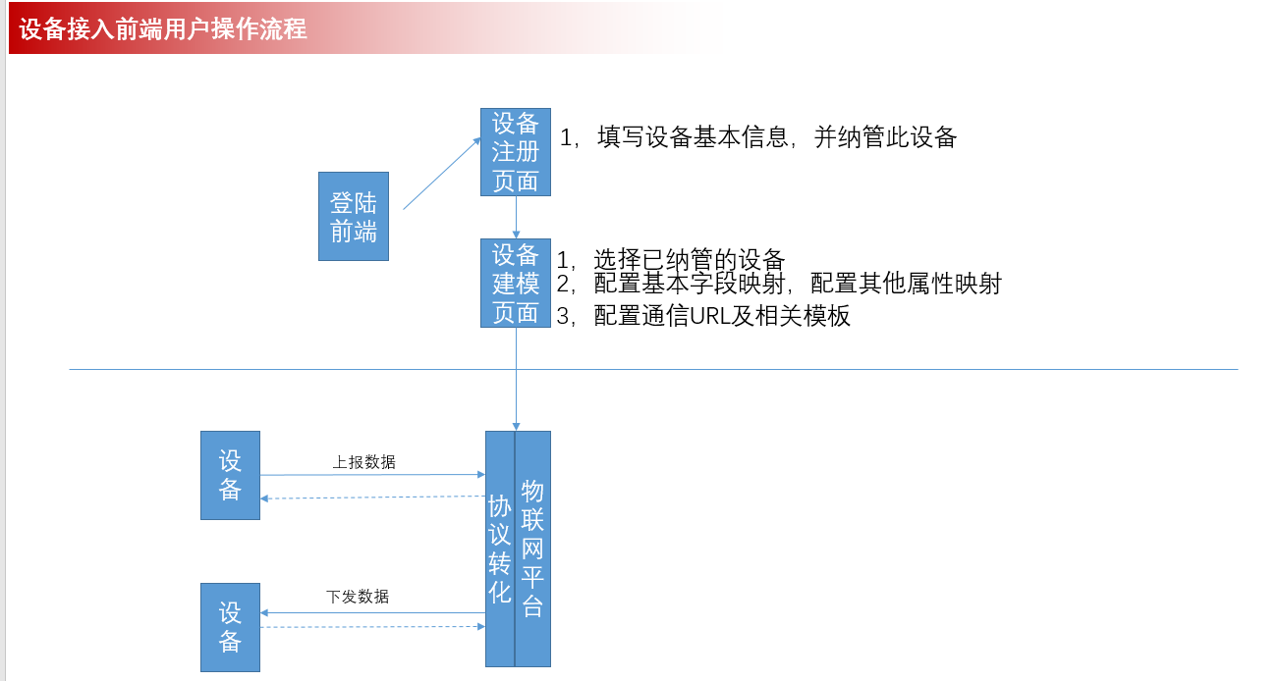
视图 | 注册设备页面 |  | 基本信息 |  |  |  | 设备编号 | 其他字段 | 是否纳管
 |  | 包括设备的基本信息，厂商信息 |  |  |  |  | cxxxxxxx0.31 |  | 是1/否0
 |  |  |  |  |  |  | cxxxxxxx0.31 |  | 是1/否0
 |  |  |  |  |  |  | cxxxxxxx0.31 |  | 是1/否0

 |  |  |  |  |  | mysql

 | 设备模型页面

 |  | 映射页面（订阅场景） |  | 厂商名称 | B厂商
 |  |  |  | 设备名称 | led1
 |  |  |  | 设备类型 | LED
 |  |  |  | 选择协议类型 | mqtt
 |  |  |  |  | 来源字段 |  | 本系统字段 |  | 中文描述 | 英文描述
 |  |  |  | 基本属性映射： | objn | ： | objectName |  | 设备名称
 |  |  |  |  | times_01 | ： | timestamp |  | 日志时间

 |  |  |  | 配置属性映射：
 |  |  |  |  | 来源字段 |  | 本系统字段 |  | 字段名称
 |  |  |  |  | test110 | ： | test |  | 连接人数

 |  |  |  | mysql

 |  | 例子：控制屏幕开关状态
 |  | {objn：led1，on-of:1} |  | 1开 0关 |  |  |  |  |  |  | 设备A | { objectName：灯1， timestamp:5698123456, method:[ {lightup,in,50} ] }
 |  |  |  |  |  |  |  |  |  |  | 设备b | { objectName：wifi， timestamp:5698123456, method:[{open,in,0}] }
 |  |  |  |  |  |  |  |  |  |  | 设备C
 |  | 映射页面（发布场景） |  | 厂商名称 | B厂商
 |  |  |  | 设备名称 | led1 |  |  |  |  |  |  |  | 上报_主题_1 | /topic/hz | 返回格式 | 返回所有盒子的？
 |  |  |  | 设备类型 | LED |  |  |  |  |  |  |  | 上报_主题_2 | /topic/hz/wifi | 返回格式 | 返回所有盒子下wifi的？
 |  |  |  | 选择协议类型 | mqtt |  |  |  |  |  |  |  | 上报_主题_3
 |  |  |  |  | 来源字段 |  | 本系统字段 |  | 中文描述 | 英文描述
 |  |  |  | 基本属性映射： | objn | ： | objectName |  | 设备名称
 |  |  |  |  | times_01 | ： | timestamp |  | 日志时间
 |  |  |  |  |  |  |  |  |  |  |  | thread_task connection | 下发_主题_1 |  | { objectName：灯1， timestamp:5698123456, lightUp:50 }
 |  |  |  | 配置属性映射： |  |  |  |  |  | 添加 + |  | thread_task connection | 下发_主题_2 |  | { objectName：wifi， timestamp:5698123456, method:[{open,in,0}] }
 |  |  |  |  | 来源字段 |  | 本系统字段 |  | 字段名称 |  |  | thread_task connection | 下发_主题_3
 |  |  |  |  | test110 | ： | test |  | 连接人数

 |  |  |  |  |  |  |  |  |  | 添加 +
 |  |  |  | 消息模板： | 主题名称 |  | 主题URL | 主题消息类型 |  | 消息模板
 |  |  |  |  | 控制屏幕开关状态 |  | /wifi/topic_dow_pub | 发布 | {objn：led1，on-of:1}
 |  |  |  |  | 采集屏幕数据 |  | /wifi/topic_dow_sub | 订阅 | 无需

 |  |  |  | mysql

 |  |  |  |  |  |  |  |  |  |  | 接口描述 | 接口URL | 输入 | 输出
 |  |  |  |  |  |  |  |  |  |  | 获取所有盒子信息 | /topic/hz | 输入JSON例子 | 输出JSON例子
 |  |  |  |  |  |  |  |  |  |  | …

